Fluxo 2015
Gestão Desempenho 2016 |  |  |  |  |  | Exemplo
Modelo Decisão:
 | Nome do Modelo | Metas - Fluxo 2015
 | Nome da Escala de Avaliação | Escala Metas (0-500)
 | Nome do Fluxo | Fluxo Metas 2016

Definições das Seções:
 |  | Elemento | Etiqueta | Decisões Configuração
 | Informações do Usuário | Nome da Seção | Informações do Empregado
 |  | Empresa | Empresa
 |  | Unidade Organizacional | Unidade
 |  | Nome | Nome
 |  | Sobrenome | Sobrenome
 |  | Cargo | Cargo
 |  | GS | GS
 |  | Salário | Salário
 |  | Gestor | Gestor

 |  | Elemento | Etiqueta | Decisões Configuração | Comentários
 | Metas | Nome da Seção | Indicadores Financeiros
 |  | Texto de Introdução
 |  | Plano de Metas ID/Nome |  | Metas 2015
 |  | Peso do Item |  | Mínimo 1% / Não tem máximo
 |  | Peso da Seção |  | Máximo 50%
 |  | Escala: Número, Texto ou Ambos |  | Número: 0 a 500
 |  | Opções item Comentário |  | Haverá a possibilidade de comentário por Item
 |  | Opções Comentários da Seção |  | Haverá a possibilidade de comentário na Seção
 |  | Adicionar / Remover item |  | Somente o empregado nas etapas de Contratação e Acompanhamento
 |  | Elemento | Etiqueta | Decisões Configuração | Comentários
 | Metas | Nome da Seção | Indicadores Individuais
 |  | Texto de Introdução
 |  | Plano de Metas ID/Nome |  | Metas 2015
 |  | Peso do Item |  | Mínimo 1% / Não tem máximo
 |  | Peso da Seção |  | Máximo 50%
 |  | Escala: Número, Texto ou Ambos |  | Número: 0 a 500
 |  | Opções item Comentário |  | Haverá a possibilidade de comentário por Item
 |  | Opções Comentários da Seção |  | Haverá a possibilidade de comentário na Seção
 |  | Adicionar / Remover item |  | Somente o empregado nas etapas de Contratação e Acompanhamento
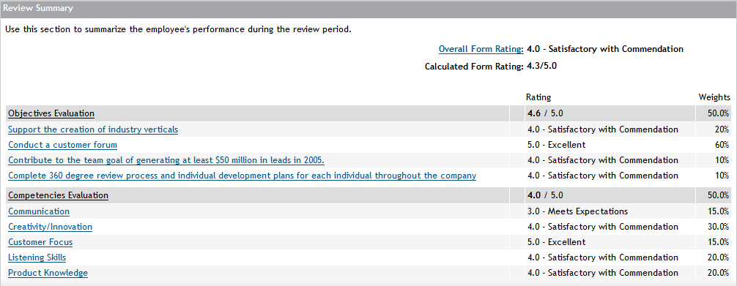
 |  | Elemento | Etiqueta | Decisões Configuração | Comentários
 | Resumo | Nome da Seção | Resumo
 |  | Texto de Introdução
 |  | Nota Calculada | Nota Calculada
 |  | Nota Manual | Não | Não abriremos a possibilidade de inserir uma nota manual
 |  | Escala: Número, Texto ou Ambos |  | Número: 0 a 500
 |  | Opções Comentários da Seção | Não
 |  | Campos Obrigatórios

Informações Adicionais:

Iteração 1 Feedback | Data | Requerido por | Descrição | [Customer] Comentários | [PSC] Comentários

Iteração 2 Feedback | Data | Requerido por | Descrição | [Customer] Comentários | [PSC] Comentários

